未ログイン時
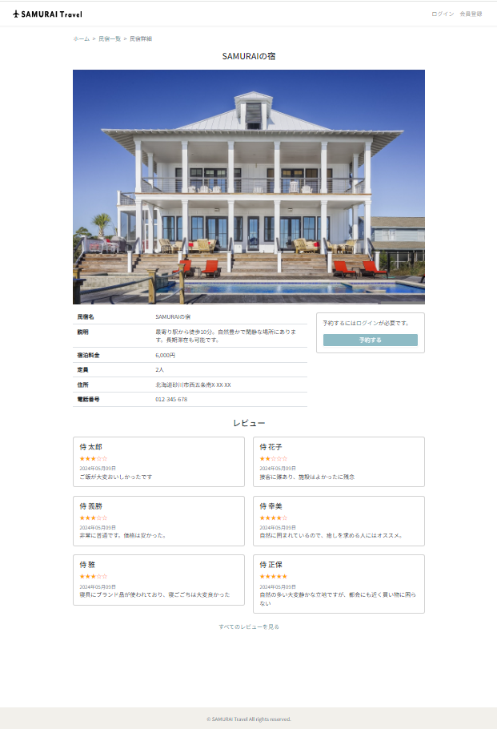
未ログイン時

ログイン時
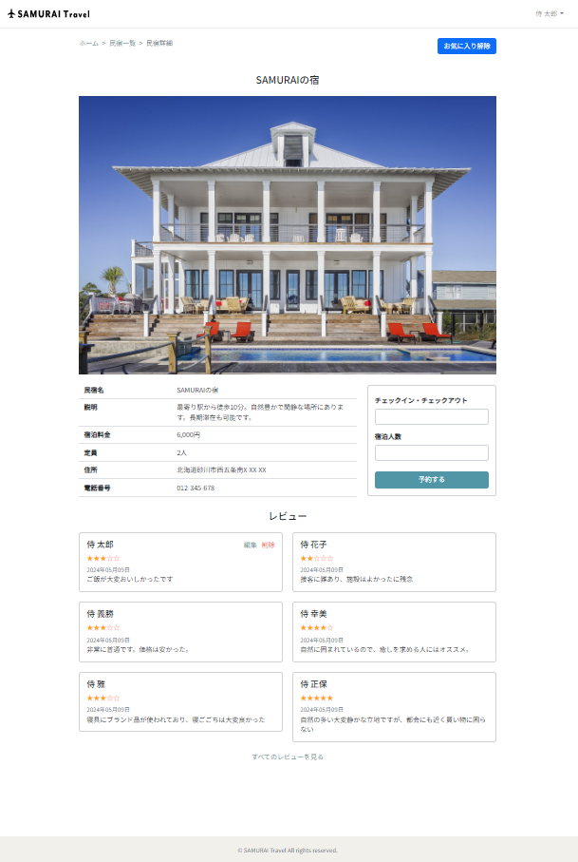
ログイン時

お気に入り追加前
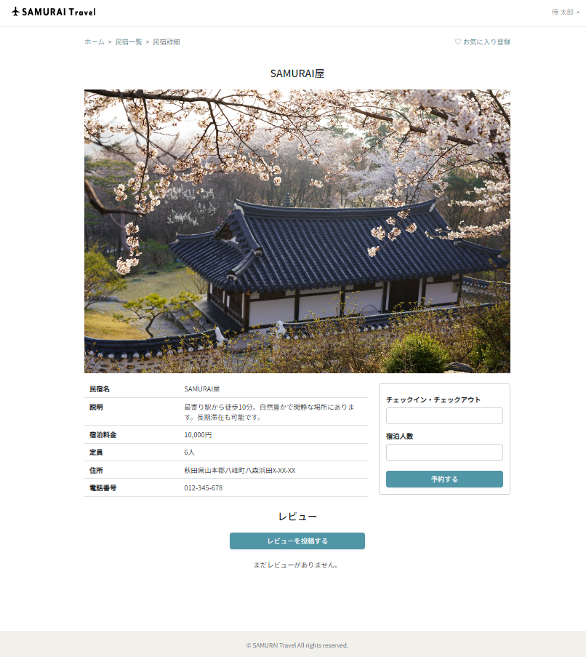
お気に入り追加前

お気に入り追加後
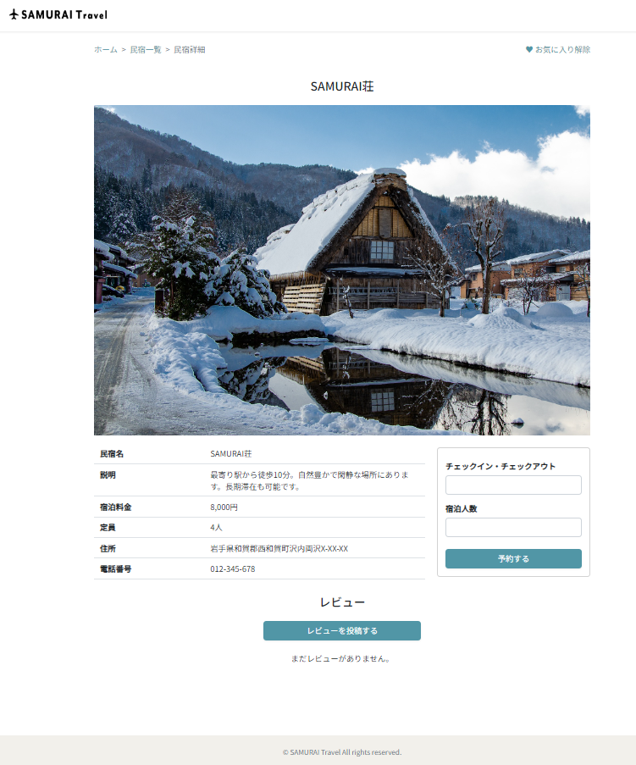
お気に入り追加後

メニュー追加
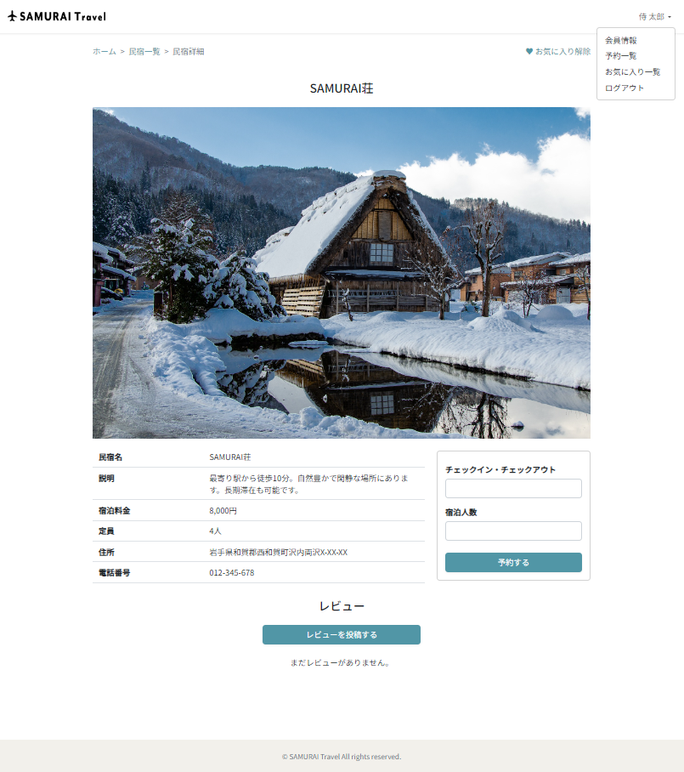
メニュー追加

